상품제안서
나빌레라 전통무늬 에코백 (31.5*37cm) | 상품코드: S43197

 |  |  |  |  |  |  | 02-713-8555 | www.synergygift.co.kr
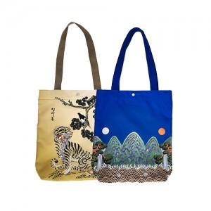

【상세/제작정보】

【인쇄/포장옵션】 | 실크 / OPP(비닐)

【공급단가】 | 수량 | 50~ | 100~ | 300~ | 1,000~ | 3,000~
*VAT별도 | 단가 | 11,000원 | 10,800원 | 10,500원 | 9,900원 | 9,700원

【상품 URL】 | https://www.synergygift.co.kr:443/src/goods_detail.php?gdno=43197

